第２表
第２表 階級別消防吏員数 |  |  |  |  |  |  |  |  |  |  | 令和7年4月1日現在
区分市町村別 | 消防吏員 |  | 消 防 | 消 防 | 消防監 | 消 防 | 消 防 | 消 防 | 消防士長 | 消 防 | 消防士
 | 計 | うち女性 | 司 監 | 正 監 |  | 司令長 | 司 令 | 司令補 |  | 副士長
千葉県計 | 8,350 | 325 | 1 | 22 | 121 | 420 | 1,581 | 2,173 | 1,828 | 361 | 1,843
千葉市 | 946 | 45 | 1 | 5 | 13 | 25 | 204 | 200 | 254 |  | 244
銚子市 | 107 | 2 |  |  | 1 | 3 | 14 | 50 | 18 |  | 21
市川市 | 527 | 33 |  | 1 | 8 | 40 | 148 | 149 | 74 |  | 107
船橋市 | 706 | 34 |  | 1 | 7 | 30 | 117 | 139 | 184 | 2 | 226
木更津市 | 200 | 6 |  |  | 1 | 21 | 33 | 44 | 42 | 29 | 30
松戸市 | 525 | 25 |  | 1 | 11 | 24 | 96 | 132 | 143 | 10 | 108
野田市 | 199 | 6 |  |  | 1 | 12 | 32 | 32 | 30 | 4 | 88
成田市 | 254 | 11 |  | 1 | 6 | 22 | 45 | 99 | 37 | 16 | 28
旭市 | 113 | 3 |  |  | 1 | 4 | 14 | 69 | 9 | 9 | 7
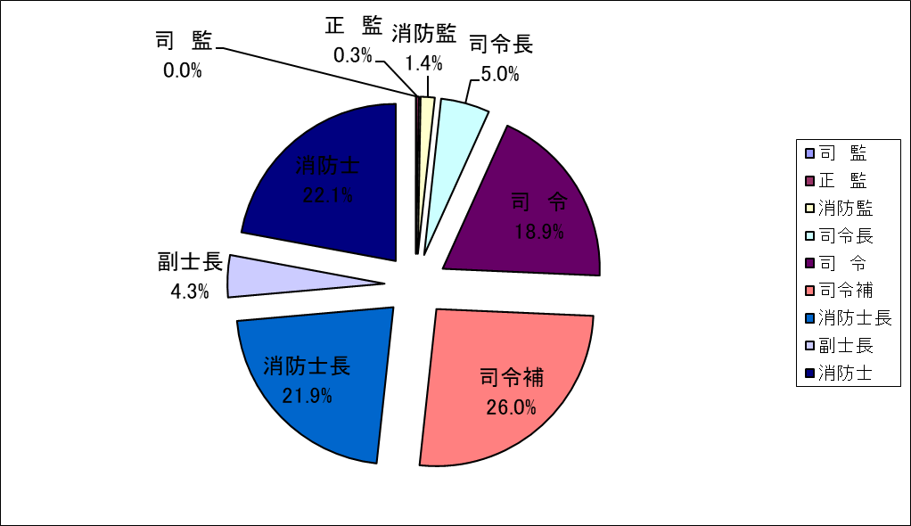
習志野市 | 219 | 12 |  | 1 | 2 | 5 | 34 | 62 | 68 | 2 | 45
柏市 | 476 | 24 |  | 1 | 8 | 26 | 72 | 116 | 129 | 1 | 123
市原市 | 383 | 12 |  | 1 | 3 | 29 | 52 | 144 | 79 | 1 | 74
流山市 | 223 | 7 |  | 1 | 3 | 9 | 24 | 47 | 41 | 13 | 85
八千代市 | 245 | 10 |  | 1 | 3 | 9 | 55 | 56 | 69 |  | 52
我孫子市 | 181 | 11 |  |  | 1 | 12 | 17 | 39 | 41 | 26 | 45
鎌ケ谷市 | 152 | 3 |  |  | 1 | 9 | 30 | 32 | 30 | 23 | 27
君津市 | 163 | 1 |  |  | 1 | 12 | 36 | 30 | 77 |  | 7
富津市 | 98 | 7 |  |  | 1 | 5 | 12 | 22 | 17 | 9 | 32
浦安市 | 215 | 6 |  | 1 | 2 | 10 | 55 | 27 | 36 | 40 | 44
四街道市 | 127 | 6 |  |  | 1 | 6 | 18 | 28 | 29 |  | 45
袖ケ浦市 | 127 | 4 |  |  |  | 9 | 22 | 41 | 37 |  | 18
富里市 | 86 | 3 |  |  |  | 1 | 10 | 26 | 12 | 20 | 17
栄町 | 49 | 2 |  |  |  | 1 | 12 | 13 | 3 | 14 | 6
安房郡市広域市町村圏事務組合 | 278 | 6 |  | 1 | 6 | 12 | 38 | 71 | 66 | 43 | 41
長生郡市広域市町村圏組合 | 246 | 4 |  | 1 | 6 | 11 | 49 | 82 | 40 | 7 | 50
匝瑳市横芝光町消防組合 | 111 | 4 |  |  | 1 | 8 | 21 | 44 | 19 | 8 | 10
山武郡市広域行政組合 | 276 | 4 |  | 1 | 7 | 5 | 75 | 74 | 64 | 14 | 36
香取広域市町村圏事務組合 | 217 | 3 |  | 1 | 3 | 8 | 40 | 69 | 36 | 14 | 46
佐倉市八街市酒々井町消防組合 | 429 | 20 |  | 1 | 13 | 24 | 108 | 102 | 67 | 3 | 111
印西地区消防組合 | 276 | 9 |  | 1 | 5 | 17 | 56 | 73 | 57 | 29 | 38
夷隅郡市広域市町村圏事務組合 | 196 | 2 |  | 1 | 5 | 11 | 42 | 61 | 20 | 24 | 32

